1.2
Import
Import
Import
Import
Nem egyetemes szolgáltatás keretében vételező felhasználók
Customers purchasing outside the universal service
Nem egyetemes szolgáltatás keretében vételező felhasználók
Customers purchasing outside the universal service
Nem egyetemes szolgáltatás keretében vételező felhasználók
Customers purchasing outside the universal service
Nem egyetemes szolgáltatás keretében vételező felhasználók
Customers purchasing outside the universal service

Szállítási rendszerüzemeltető Transmission system operator
Szállítási rendszerüzemeltető Transmission system operator
Szállítási rendszerüzemeltető Transmission system operator
Szállítási rendszerüzemeltető Transmission system operator

Hazai termelők
Domestic producers
Hazai termelők
Domestic producers
Hazai termelők
Domestic producers
Hazai termelők
Domestic producers
Export
Export
Export
Export

Földgáztárolók
Natural gas storage facilities
Földgáztárolók
Natural gas storage facilities
Földgáztárolók
Natural gas storage facilities
Földgáztárolók
Natural gas storage facilities

Egyetemes szolgáltatás keretében vételező fogyasztók
Customer purchasing under universal service
Egyetemes szolgáltatás keretében vételező fogyasztók
Customer purchasing under universal service
Egyetemes szolgáltatás keretében vételező fogyasztók
Customer purchasing under universal service
Egyetemes szolgáltatás keretében vételező fogyasztók
Customer purchasing under universal service

Elosztók
distribution system operators
Elosztók
distribution system operators
Elosztók
distribution system operators
Elosztók
distribution system operators

1.3
Rendszerleírás | System description

A földgázellátásról szóló 2008. évi XL. törvény, valamint a földgázellátásról szóló 2008. évi XL. törvény végrehajtásáról szóló 19/2009. (I. 30.) Korm. rendelet rendelkezései alapján a szállításirendszer-üzemeltetők, a földgáztárolói engedélyesek és a földgázelosztók együttműködő földgázrendszert üzemeltetnek. Az együttműködő földgázrendszer működésére, használatára vonatkozó részletes szabályokat az Üzemi és Kereskedelmi Szabályzat rögzíti. Pursuant to the provisions of Act XL of 2008 on natural gas supply, and Gov. Decree No. 19/2009. (I. 30.) on the implementation of Act XL of 2008 on natural gas supply, the transmission system operators, gas storage licensees and natural gas distributors operate an integrated natural gas system. The detailed rules regarding the operation and use of the integrated natural gas system are set out in the Operation and Business Code of the Hungarian Natural Gas System.
A szállításirendszer-üzemeltetői engedélyes integrált földgázszállító rendszert működtet, amely The transmission system operator licensee operates an integrated natural gas transmission system which comprises
· betáplálási pontokból, / entry points,
· kiadási pontokból (gázátadó állomásokból), / exit points (gas delivery stations),
· nagy nyomású földgázszállító vezeték rendszerből, / a high-pressure natural gas pipeline system,
· kompresszorállomásokból és / compressor stations
· vezetéki csomópontokból áll. / and pipeline nodes.
A nagy nyomású földgázszállító vezetékrendszer látja el a földgázkereskedőket és egyetemes szolgáltatókat, az erőműveket és az ipari fogyasztókat (közvetlen szállítóvezetéki felhasználók). The high-pressure natural gas pipeline system supplies gas supplier companies, power plants and industrial consumers (direct transmission pipeline consumers).

A nagy nyomású földgázszállító rendszer betáplálási és kiadási pontjai az alábbiak szerint alakulnak: The entry and exit points of the high-pressure natural gas transmission system are the following:
Betáplálási pontok: Entry points:
- 6 db határkeresztező betáplálási pont [VIP Bereg (UA>HU); Mosonmagyaróvár (AT>HU); Drávaszerdahely (CR>HU); Csanádpalota (RO>HU); Balassagyarmat (SK>HU)]; Kiskundorozsma 2 (RS>HU); - 6 cross-border entry points [VIP Bereg (UA>HU); Mosonmagyaróvár (AT>HU); Drávaszerdahely (CR>HU); Csanádpalota (RO>HU); Balassagyarmat (SK>HU)]; Kiskundorozsma 2 (RS>HU);
- 5 db tárolói betáplálási pont (Hajdúszoboszló; Kardoskút; Zsana; Pusztaederics; Szőreg) - 5 storage facility entry points (Hajdúszoboszló; Kardoskút; Zsana; Pusztaederics; Szőreg)
- 5 db virtuális betáplálási pont (TÉT 3 "0" pont; Kaposvár III (Biogáz); Nagykanizsa (MOL KT); Algyő III "0" pont); Dunaföldvár (Biogáz) virtuális) - 5 virtual entry points (TÉT 3 "0" point; Kaposvár III (Biogáz); Nagykanizsa (MOL KT); Algyő III "0" point; Dunaföldvár (Biogas) virtual)
- 17 db hazai termelési betáplálási pont (Algyő III. "0" pont; Endrőd "0" pont; Hajdúszoboszló "0" pont; Karcag II. (Bucsa) "0" pont; Szank "0" pont; Babócsa "0" pont; Babócsa „Regionális”; Kardoskút „Regionális 6 bar”; Kardoskút „Regionális 15 bar”; Pusztaederics "0" pont; Tiszavasvári II "0" pont; Kenderes II. "0" pont, Zsámbok "0" pont; Edde "0" pont, Sáránd "0" pont; Drávaszerdahely "0" pont, Méhkerék "0" pont) - 17 domestic production entry points (Algyő III. "0" point; Endrőd "0" point; Hajdúszoboszló "0" point; Karcag II. (Bucsa) "0" point; Szank "0" point; Babócsa "0" point; Babócsa „Regional”; Kardoskút „Regional 6 bar”; Kardoskút „Regional 15 bar”; Pusztaederics "0" point; Tiszavasvári II "0" point; Kenderes II. "0" point, Zsámbok "0" point; Edde "0" point, Sáránd "0" point; Drávaszerdahely "0" point, Méhkerék "0" point)

Kiadási pontok: Exit points:
- 5 db határkeresztező kiadási pont [VIP Bereg (HU>UA); Drávaszerdahely (HU>CR); Csanádpalota (HU>RO); Kiskundorozsma (HU>RS); Balassagyarmat (HU>SK)] - 5 cross-border exit points [VIP Bereg (HU>UA); Drávaszerdahely (HU>CR); Csanádpalota (HU>RO); Kiskundorozsma (HU>RS); Balassagyarmat (HU>SK)];
- ~400 gázátadó állomás, melyből 357 kiadási ponton földgázelosztói engedélyes (Csepeli Erőmű Kft., ISD POWER Kft., E.ON Dél-dunántúli Gázhálózati Zrt., MVM Égáz-Dégáz Földgázhálózati Zrt., MVM Főgáz Földgázhálózati Kft., E.ON Közép-dunántúli Gázhálózati Zrt., Magyar Gázszolgáltató Kft., NATURAL GAS SERVICE Kft., OERG Kft., OPUS TIGÁZ Zrt. E.GAS Gázelosztó Kft.), 25 kiadási ponton ipari fogyasztó, 13 kiadási ponton erőművi fogyasztó és 4 kiadási ponton termelő kapcsolódik a földgázszállító rendszerhez; - ~400 gas delivery stations, of which 357 exit points are used by natural gas distributor licensees (Csepeli Erőmű Kft., ISD POWER Kft., E.ON Dél-dunántúli Gázhálózati Zrt., MVM Égáz-Dégáz Földgázhálózati Zrt., MVM Főgáz Földgázhálózati Kft.,, E.ON Közép-dunántúli Gázhálózati Zrt., Magyar Gázszolgáltató Kft., NATURAL GAS SERVICE Kft., OERG Kft., OPUS TIGÁZ Zrt., E.GAS Gázelosztó Kft.), 25 exit points are used by industrial consumers, 13 exit points are used by power plant consumers and 4 exit points are used by producers to access the natural gas transmission system;
- 5 db tárolói kiadási pont (Hajdúszoboszló; Kardoskút; Zsana; Pusztaederics; Szőreg). - 5 storage facility exit points (Hajdúszoboszló; Kardoskút; Zsana; Pusztaederics; Szőreg).
- 7 db virtuális kiadási pont (Berekfürdő 1-E; Kaposvár III-E; Lovászpatona 1-T (KÖGÁZ); Lovászpatona 1-E (ÉGÁZ-DÉGÁZ); Nagykanizsa 1-E; Kenderes I-2 (KTD); Dunaföldvár 1-E virtuális) - 7 virtual exit points (Berekfürdő 1-E; Kaposvár III-E; Lovászpatona 1-T (KÖGÁZ); Lovászpatona 1-E (ÉGÁZ-DÉGÁZ); Nagykanizsa 1-E; Kenderes I-2 (KTD); Dunaföldvár 1-E virtual)

A gázátadó állomások legfontosabb feladata, hogy ellenőrzött módon, folyamatosan adják át a földgázt a csatlakozó rendszerüzemeltetőknek és a közvetlen szállítóvezetéki felhasználóknak. Minden betáplálási és kiadási ponton folyamatosan történik a földgáz mennyiségének mérése és minőségének ellenőrzése. The most important task of the gas delivery stations is to deliver natural gas to the neighboring system operators and direct transmission pipeline consumers in a controlled and continuous manner. There is a continuous natural gas volume metering and quality control on all entry and exit points.
...
Adony | Győr | Kistokaj | Szank
Beregdaróc | Kisterenye | Nemesbikk | Zsámbok
Center | Kiskundorozsma

Az FGSZ Zrt. siófoki rendszerirányítási központjában és a 6 területi központban (Gellénháza, Kápolnásnyék, Vecsés, Kecskemét, Miskolc, Hajdúszoboszló) komplett telemechanikai, távfelügyeleti rendszer működik. FGSZ Ltd has a complete telemechanical and remote supervision system in operation in the system operation center in Siófok and in the 6 regional natural gas transmission sites (Gellénháza, Kápolnásnyék, Vecsés, Kecskemét, Miskolc, Hajdúszoboszló).
A földgáz szagosítása a jogszabályi előírásoknak megfelelően és a rendszerhasználókkal kötött szerződések alapján történik. Odorization of natural gas is carried out according to legal regulations and based on contracts with system users.
Az acéltávvezeték-hálózat teljes egészére kiterjedően katódvédelmi rendszer üzemel, melynek feladata a távvezetéki korrózió megakadályozása. There is a cathode protection system in operation throughout the entire steel transmission pipeline system, its purpose is to prevent the corrosion of the pipelines.
A nagy nyomású földgázszállító rendszert és kapcsolódási pontjait, valamint az egyes földgázelosztók területi megoszlását a következő oldalon található ábra tartalmazza. The high-pressure natural gas transmission system and its connection points, and the regional distribution of individual natural gas distributors are shown in the figure of the following page.

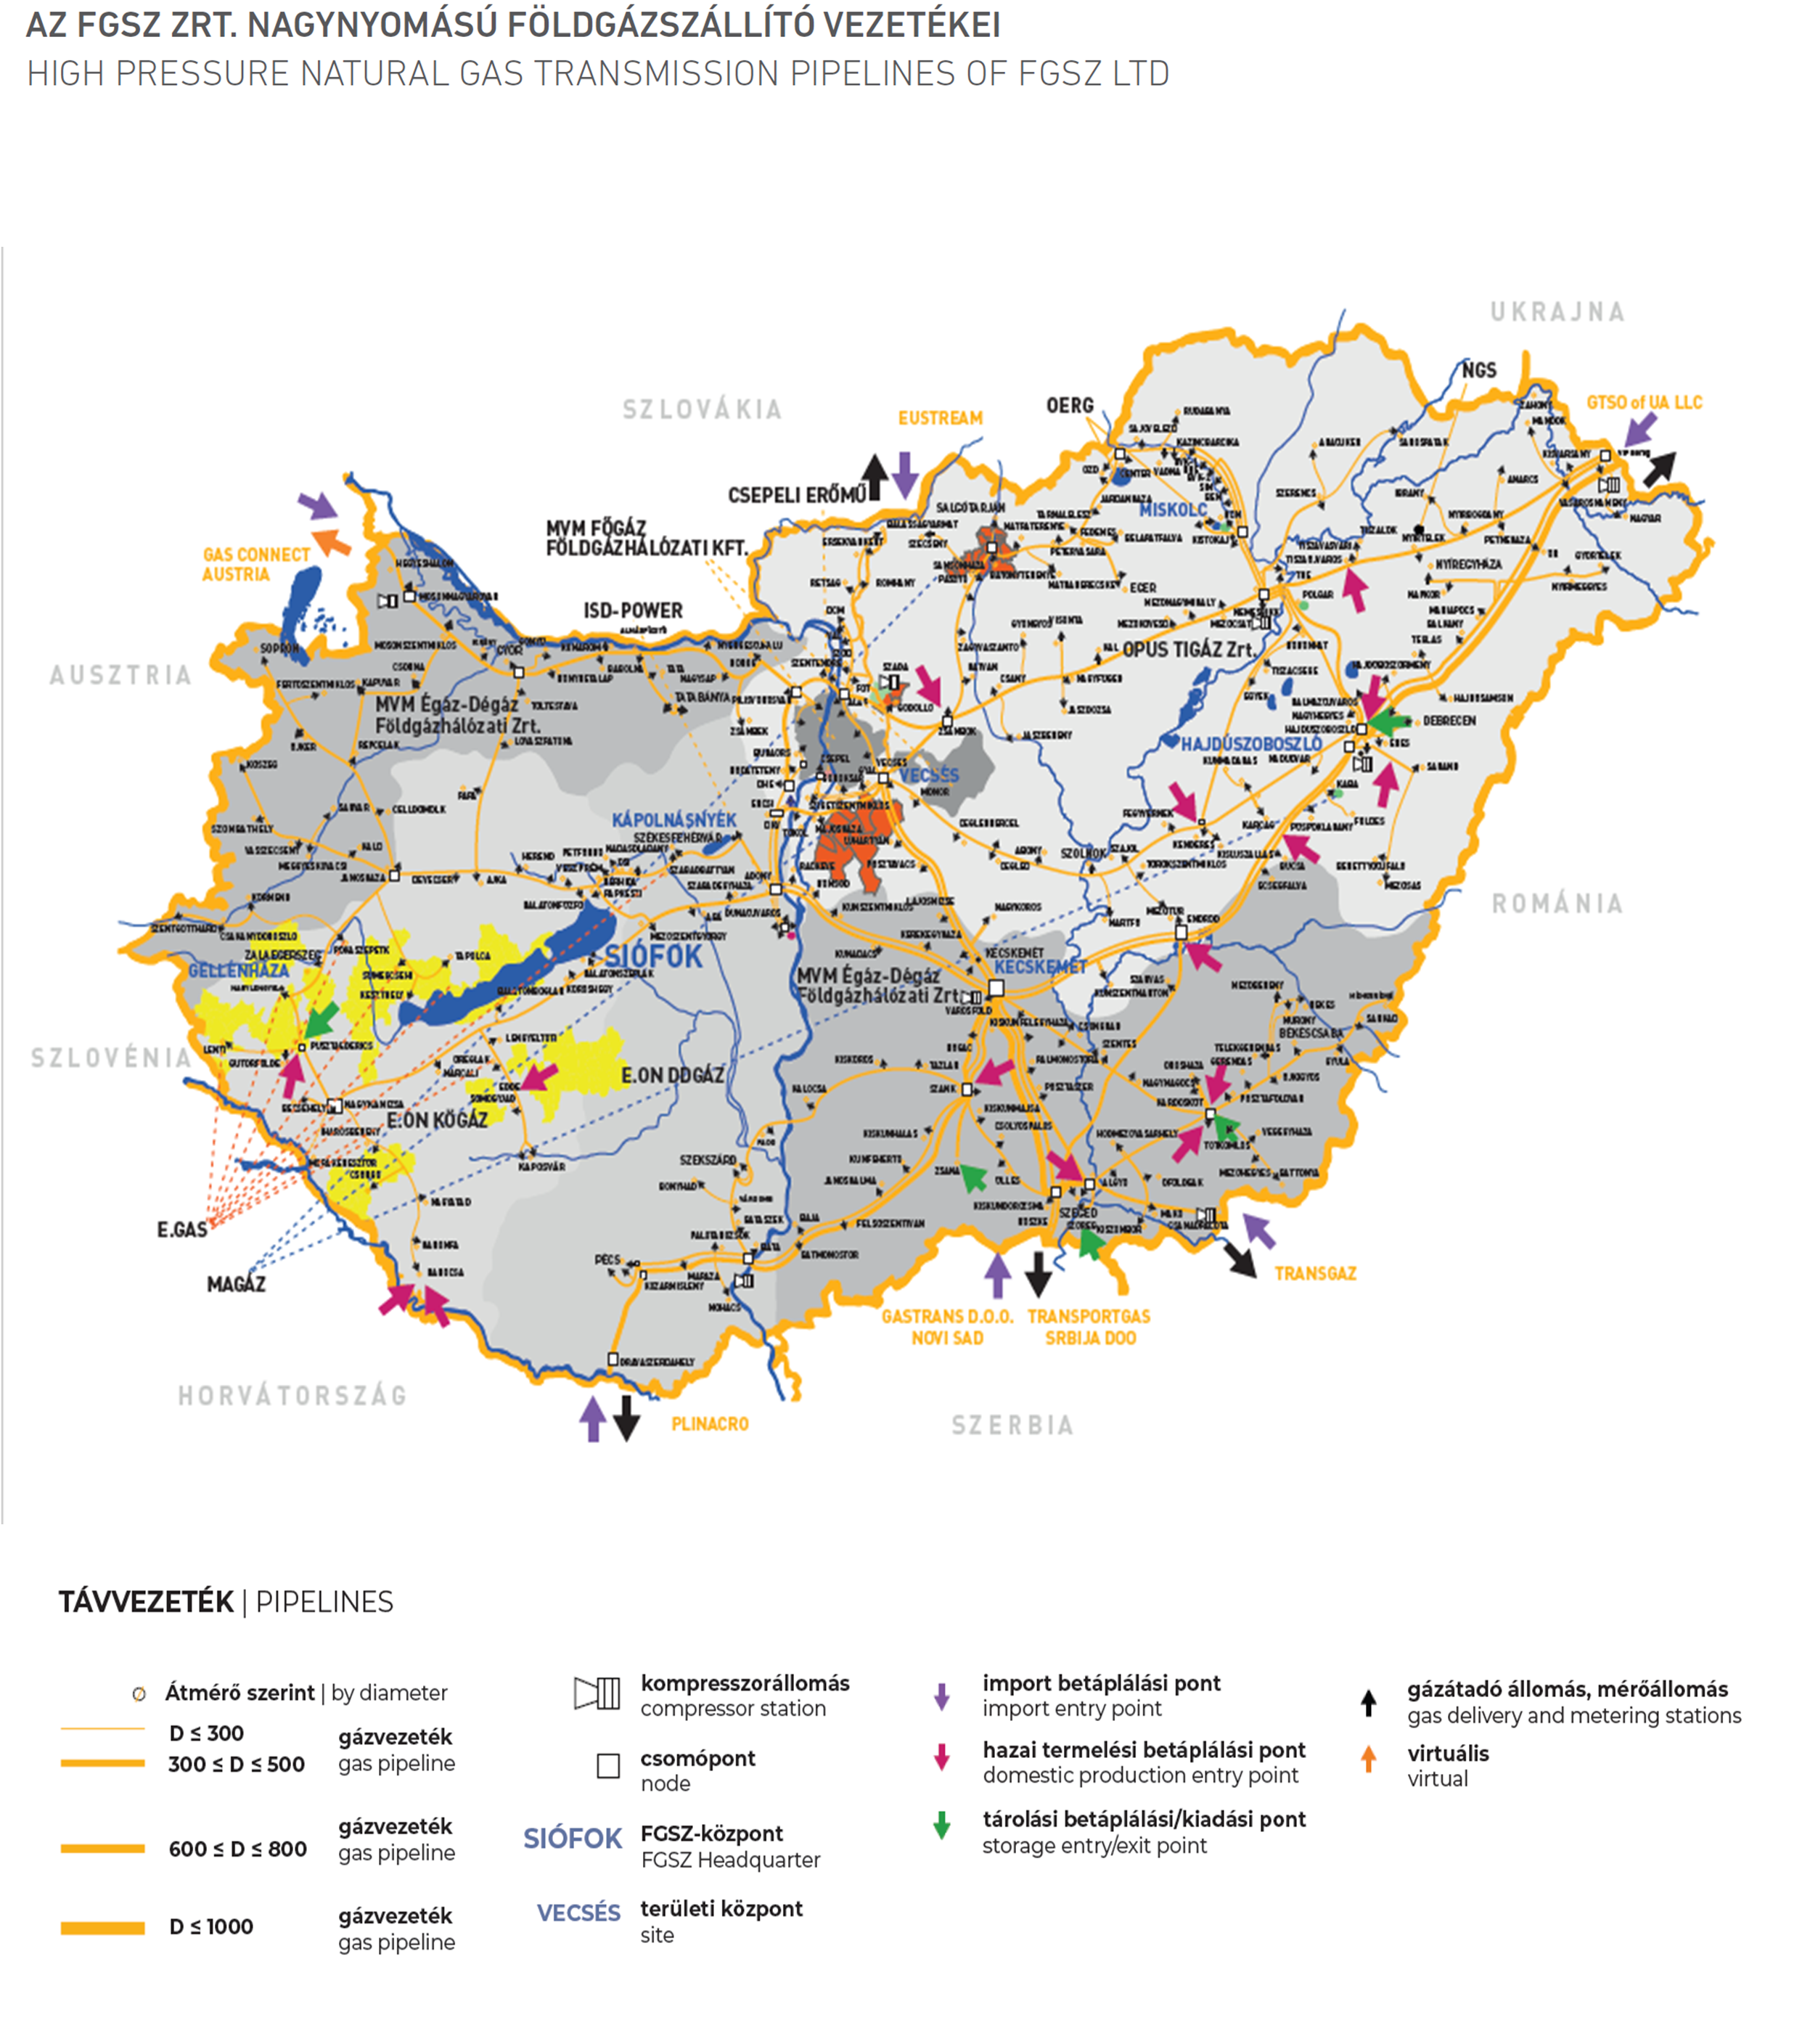

1.10
1.10 A bruttó hazai termék, a belföldi földgáz-fogyasztás és a földgáz felhasználás-igényesség változása

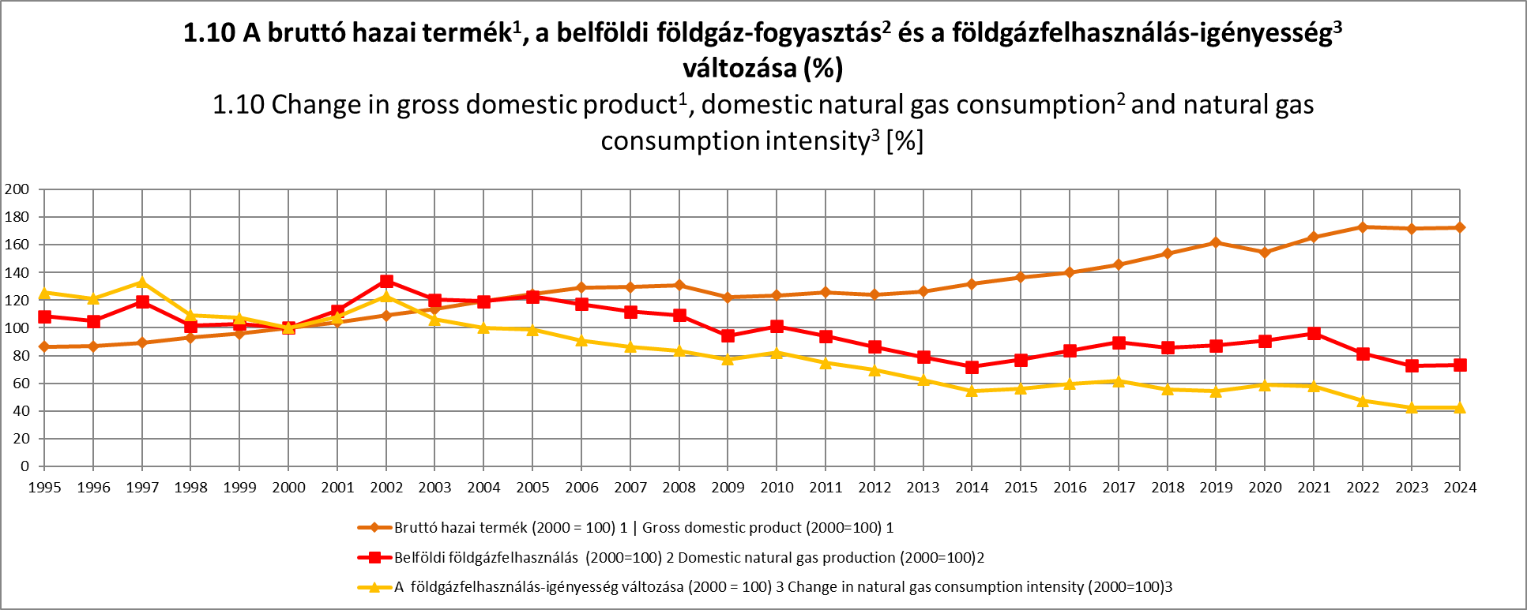

1 A KSH GDP árindexe alapján. Forrás: www.ksh.hu
2 Tartalmazza: | Includes: - Átadás elosztóvezetékbe | Delivery to distribution pipeline - Átadás szállítóvezetékről közvetlenül ellátott fogyasztóknak | Delivery to consumers directly supplied from transmission pipeline - Szigetüzemnek (vagy fél-szigetüzemnek) átadás | Delivery to isolated operation (or semi-isolated operation) - Magas inerttartalmú gáz (célvezetéken) | Gas with high inert content (in direct pipeline) - FGSZ saját felhasználása+egyenleg | Own consumption of FGSZ+balance
3 Földgáz igényesség: bruttó hazai termék egységnyi változásához tartozó földgázfelhasználás. | Natural gas consumption intensity: natural gas consumption belonging to one unit change in gross domestic product.
4 Előzetes adatok | Preliminary data

2.3
HATÁRKERESZTEZŐ, TERMELŐI ÉS TÁROLÓI PONTOK NAPI KAPACITÁSKIHASZNÁLTSÁGA [%]
DAILY CAPACITY UTILIZATION OF THE CROSS BORDER, NATURAL GAS PRODUCTION AND STORAGE POINTS [%]

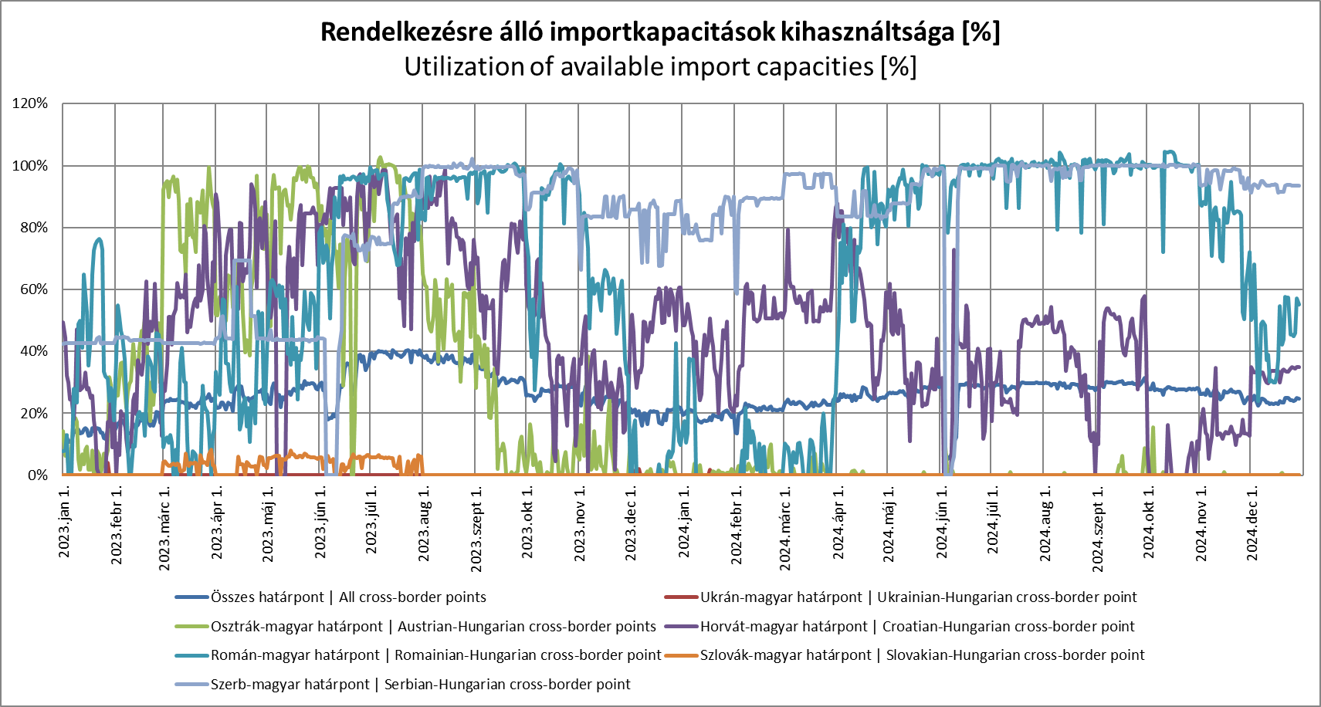

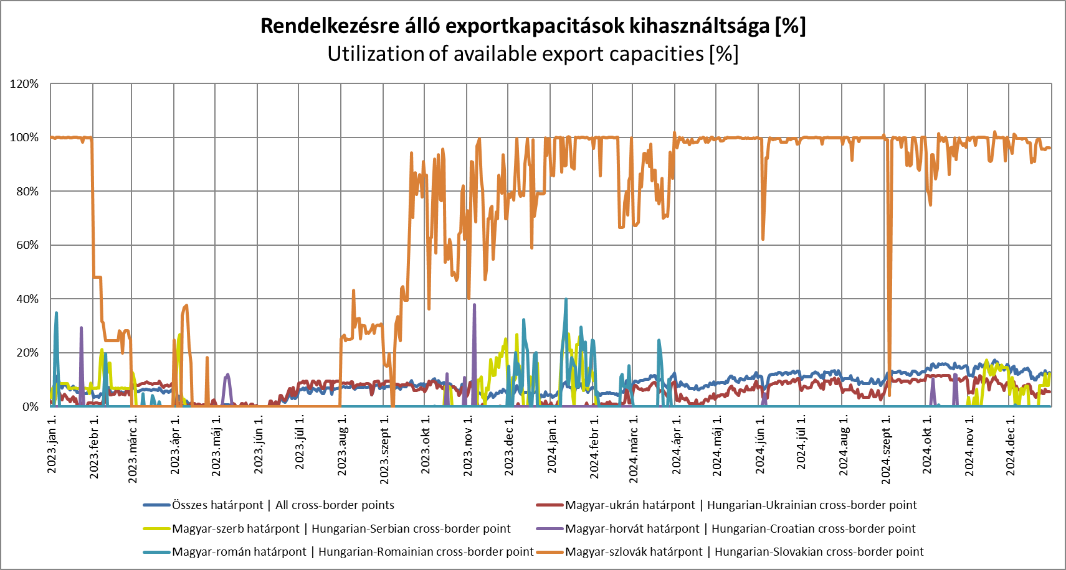

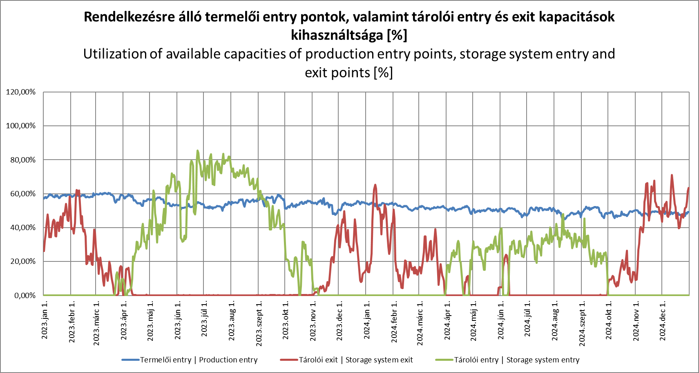

 | Kapacitáskihasználtság: Az adott ponton mért tény forgalom és az elérhető napi fizikai kapacitás hányadosa.
 | Capacity utilization: The quotient of the daily measured fact volume and the daily physical kapacity.
 | A 100% feletti kapacitáskihasználtság esetén az adott hálózati pont a nem-megszakítható technikai kapacitásai felett üzemelt.
 | In the case when capacity utilization is above 100%, the given network point was operating above its non-interruptable technical capacity.

2.5
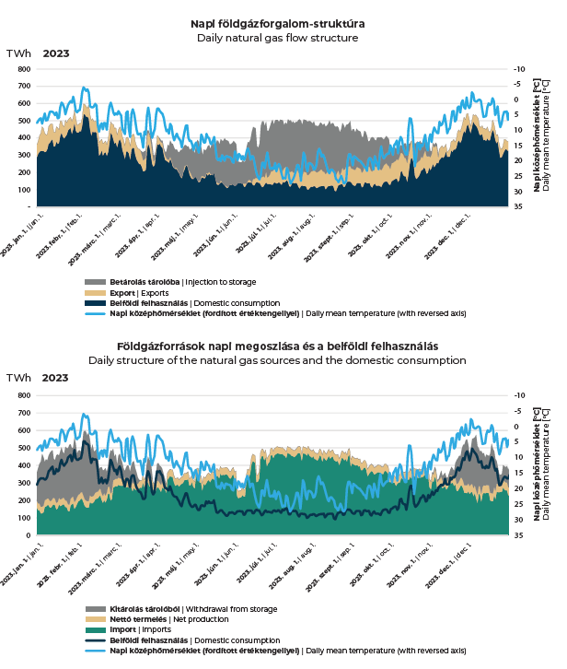
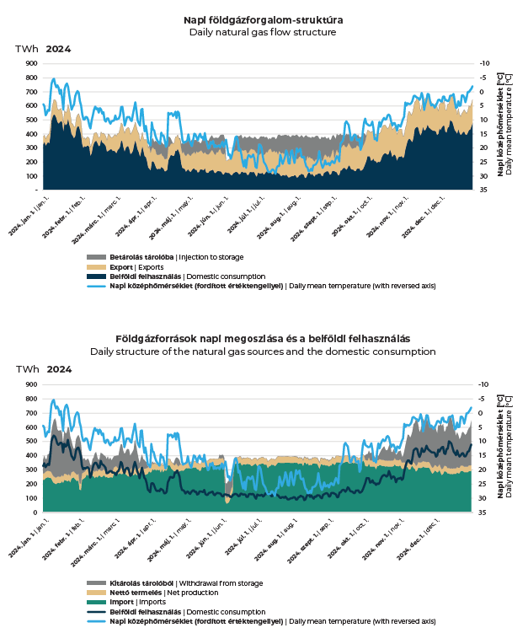

A napi középhőmérséklet tengelye a jobb oldalon található, fordított irányban, mivel a földgázfelhasználás fordítottan arányos a napi középhőmérséklettel.
The axis of the daily mean can be found on the diagram's right side, in reverse direction as the daily natural gas consumption has a reverse correlation to the daily mean temperature

2.11
NAPI KÖZÉPHŐMÉRSÉKLET HATÁSA A FÖLDGÁZFELHASZNÁLÁSRA [Mm3]
DAILY MEAN TEMPERATURE’S EFFECT ON NATURAL GAS CONSUMPTION [mcm]

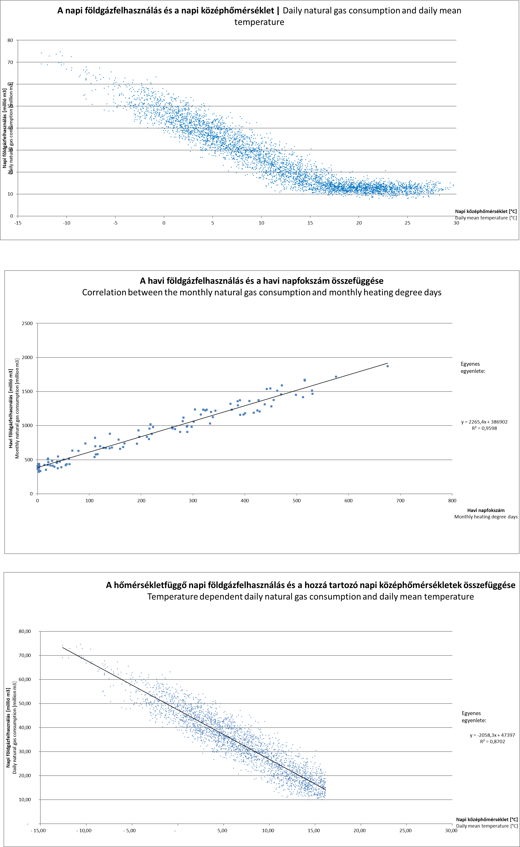

2.12
...
Kereskedelmi és biztonsági készletek [TWh]1 Commercial and strategic stocks [TWh]1
Október - October | 65.2 | 0.0 | 1.8 | 0.0 | 63.5
November - November | 63.5 | 0.0 | 7.0 | 0.0 | 56.5
December - December | 56.5 | 0.0 | 8.4 | 0.0 | 48.1

1 Fizikai adatok | Physical values.
2 A betárolás nem egyezik meg a 2.5, 2.6 és 4.6-os táblázat betárolás sorával, mivel tartalmazza a tárolók nem szállítóvezetékről történő földgázátvételét. | The injection column is not equal to table 2.5, 2.6 and 4,6's injection to storage line, as this table contains the injection from outside of the transmission system.
2 A kitárolás nem egyezik meg a 2.6, 2.7 és 4.6-os táblázat tárolói átvétel sorával, mivel tartalmazza a tárolók nem szállítóvezetékre történő földgázátadását. | The withdrawal is not equal to table 2.5, 2.6 and 4.6's withdrawal to storage line, as this table contains the withdrawal outside of the transmission system.
3 Tartalmazza a tárolók saját felhasználását és veszteségét, az átminősítésekből származó készletváltozást, valamint minden más egyéb készletváltozást. Contains the own uses and losses of the natural gas storages, the changes in stocks due to reclassification, and all other changes in stocks.

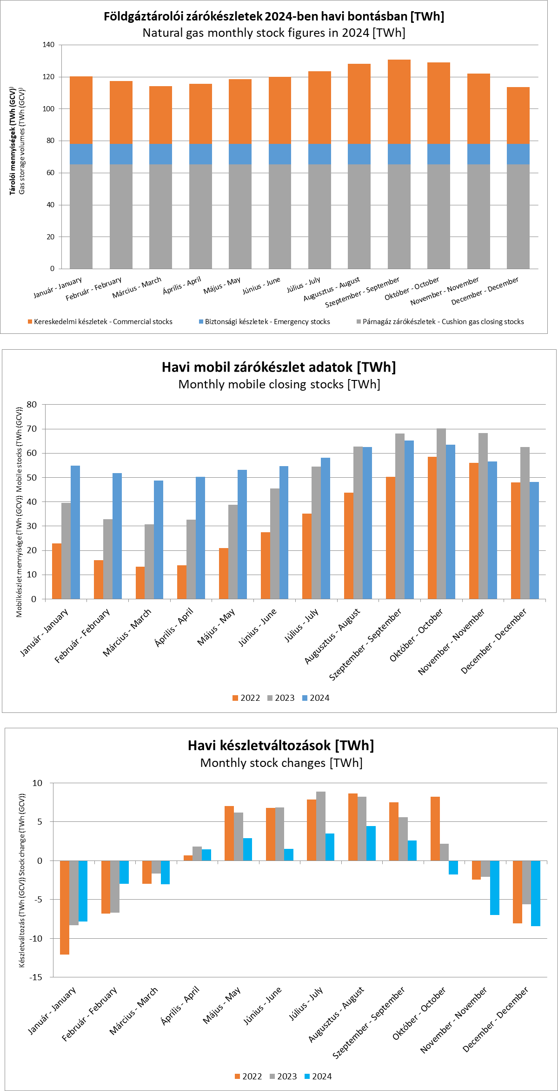

3.4A
3.4A | EGY FELHASZNÁLÓRA VETÍTETT LAKOSSÁGI
 | FÖLDGÁZFELHASZNÁLÁS TELEPÜLÉSENKÉNT [m3/felhasználó]
 | HOUSEHOLD NATURAL GAS CONSUMPTION PER CONSUMER BY
 | SETTLEMENTS [m3/user]

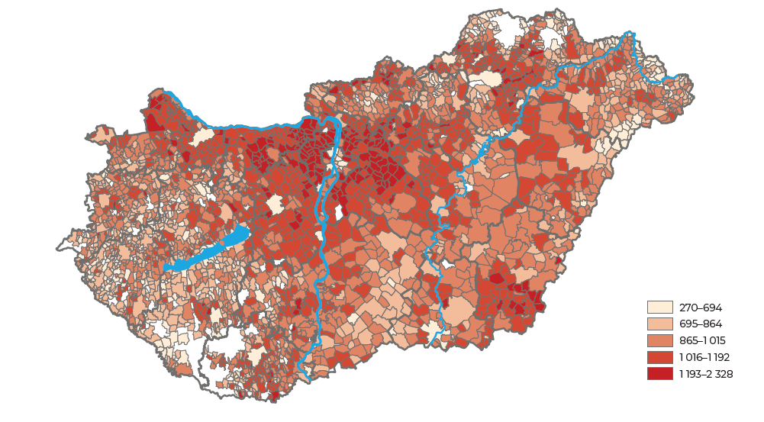

3.4B
3.4B | EGY FŐRE VETÍTETT LAKOSSÁGI FÖLDGÁZFELHASZNÁLÁS
 | TELEPÜLÉSENKÉNT [m3/fő]
 | HOUSEHOLD NATURAL GAS CONSUMPTION PER CAPITA BY
 | SETTLEMENTS [m3/capita]

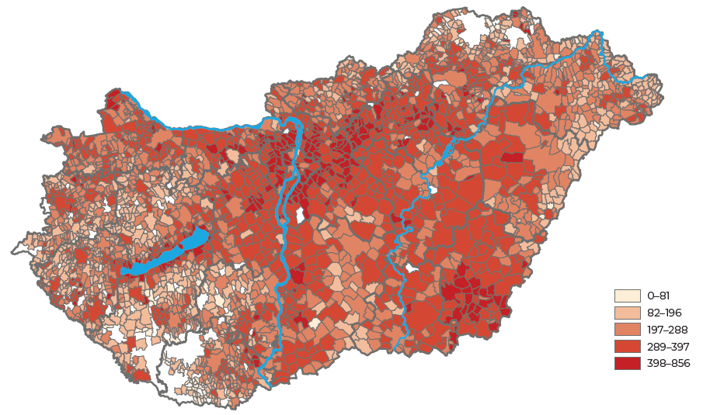

3.4C
3.4C | TELEPÜLÉSENKÉNTI FÖLDGÁZFELHASZNÁLÁS VÁLTOZÁSA
 | (2023/2024, [%])
 | CHANGE OF NATURAL GAS CONSUMPTION BY SETTLEMENTS
 | (2023/2024, [%])

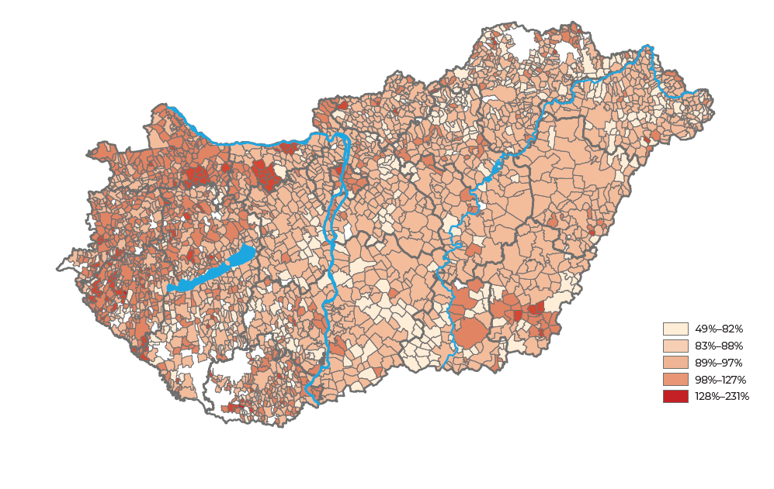

3.6
3.6 | SZERVEZETT FÖLDGÁZPIACI ADATOK [TWh, millió Ft]
 | ORGANIZED NATURAL GAS MARKET DATA [TWh, million HUF]

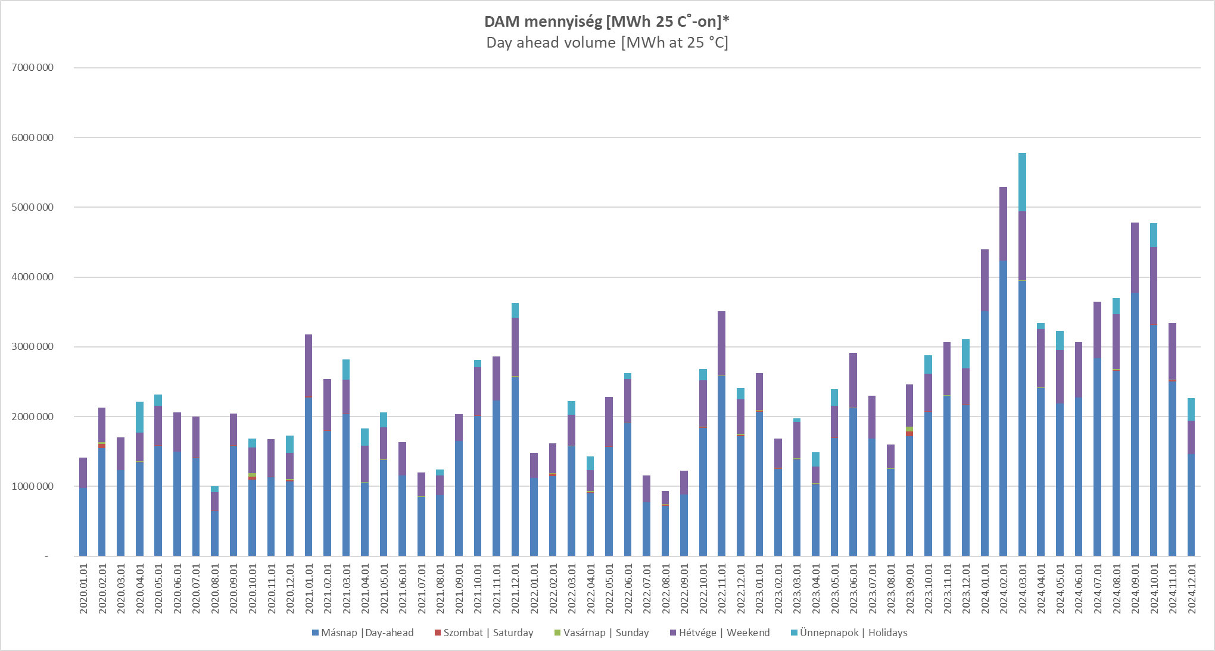

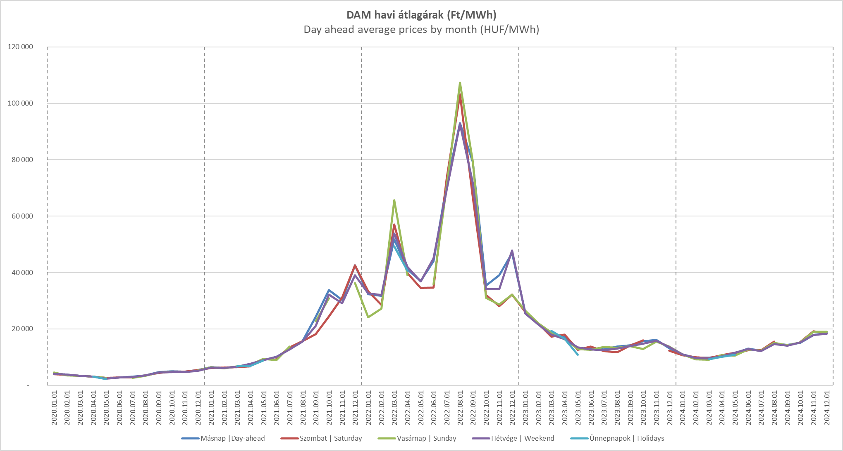

3.7
...
 | 2017 | 2018 | 2019 | 2020 | 2021 | 2022 | 2023 | 2024
Értékesített PB-gáz [t] Sold propane-butane gas [t] | 380 | 362 | 342 | 295 | 294 | 250 | 245 | 224
ebből: háztartási fogyasztóknak [t] of which: to household consumers [t] | 165 | 172 | 169 | 173 | 194 | 158 | 168 | 166
Értékesítés árbevétele [millió Ft] Sales revenue [million HUF] | 116 | 123 | 126 | 111 | 111 | 101 | 100 | 90
ebből: háztartási fogyasztók [millió Ft] of which: household consumers [million HUF] | 55 | 64 | 65 | 65 | 72 | 61 | 64 | 62
Elosztóhálózat hossza [km] Length of distribution network [km] | 99 | 99 | 99 | 99 | 99 | 99 | 99 | 100
ebből: gerincvezeték [km] of which: main pipeline [km] | 74 | 74 | 74 | 74 | 74 | 74 | 74 | 74

Az adattartalom hosszú idősorban megtalálható a 4.12-es táblázatban. | Long time data can be found in table 4.12.

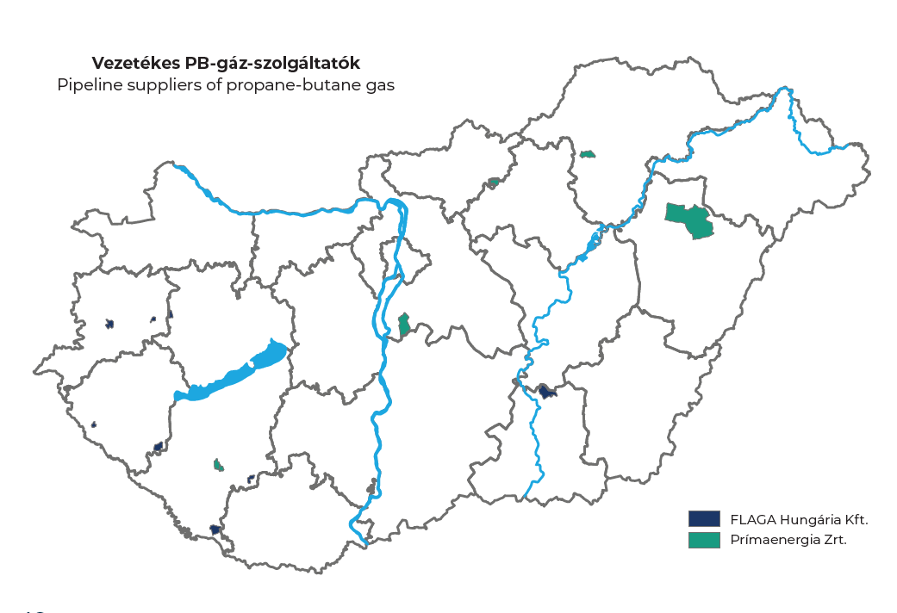

5.3
5.3A
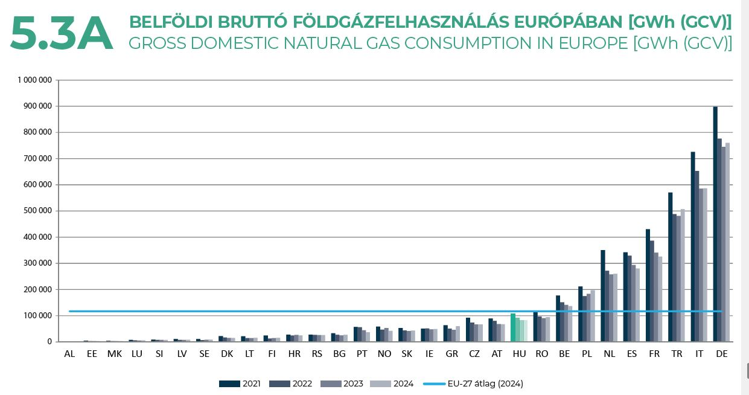

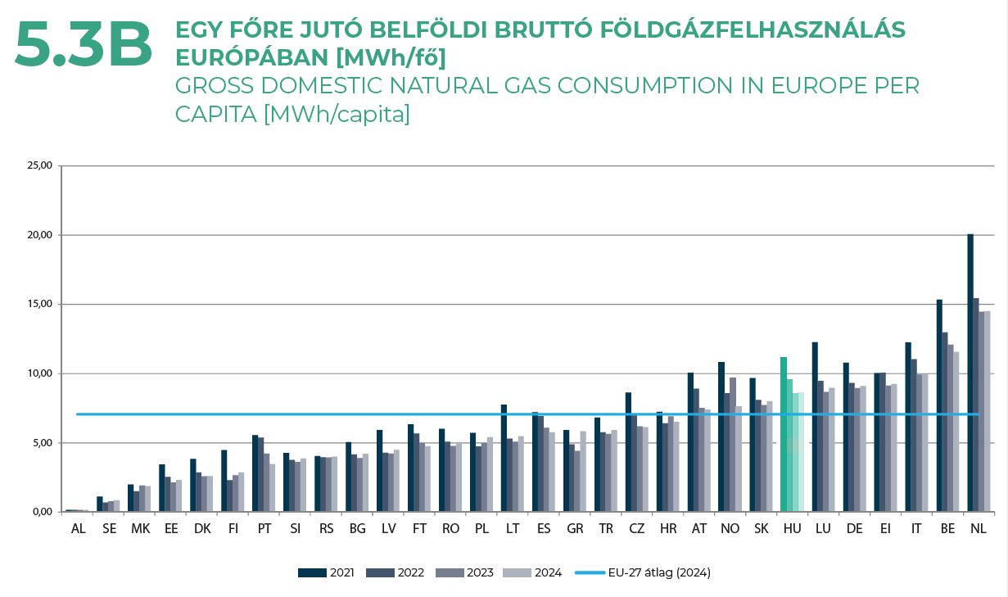
5.3B

Forrás: Eurostat | Source: Eurostat
Az országkódok jelentése megtalálható a fejezet végén. | The legend for the country abbreviations can be found at the end of the chapter.
Az ábra adatait az előző évi kiadványéhoz képest pontosították. | The data of the chart has been revised since the previous edition of the publication.
Tartalmazza az EU-28-on kívül egyéb európai országok adatait is: Albánia, Macedónia, Norvégia, Szerbia, Törökország. | Contains the data of other, non EU-28 European
countries, Albania, Macedonia, Norway, Serbia, Turkey.
Nem tartalmazza azoknak az EU-tagállamoknak az adatait, amelyekben nincsen belföldi földgázfelhasználás: Ciprus, Málta. | Does not contain the data of the EU
countries that have no consumption of natural gas: Cyprus, Malta.
2025. 05. 08. állapot szerint. | as of 08.05.2025.
* A 2024-re vonatkozó adatok előzetes, havi adatokon alapulnak. | Data for 2023 is based upon preliminary, monthly data.

5.4
5.4 LAKOSSÁGI FOGYASZTÓK ÁTLAGOS FÖLDGÁZÁRAI EURÓPÁBAN
ÉVES FELHASZNÁLÁS SZERINT
AVERAGE HOUSEHOLD CONSUMER NATURAL GAS PRICES IN EUROPE
BY ANNUAL CONSUMPTION

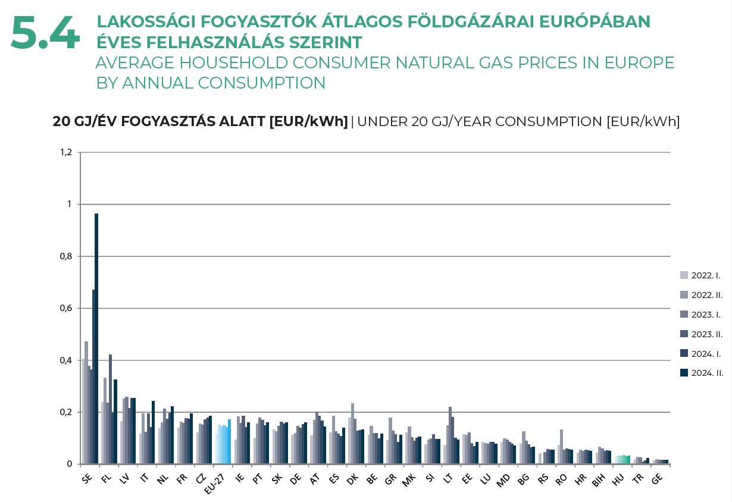

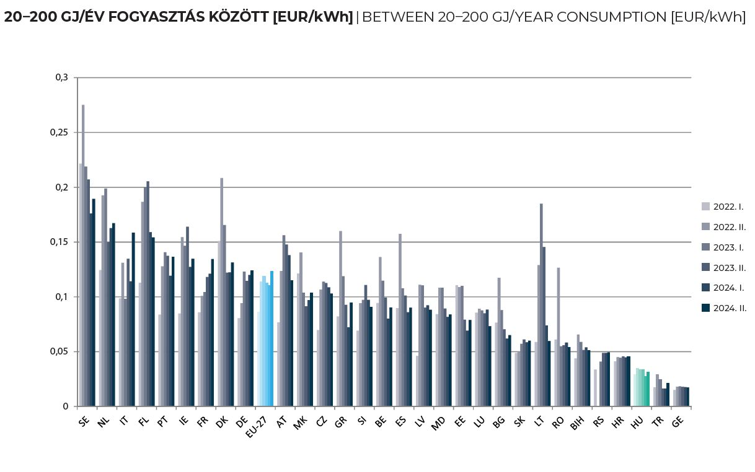

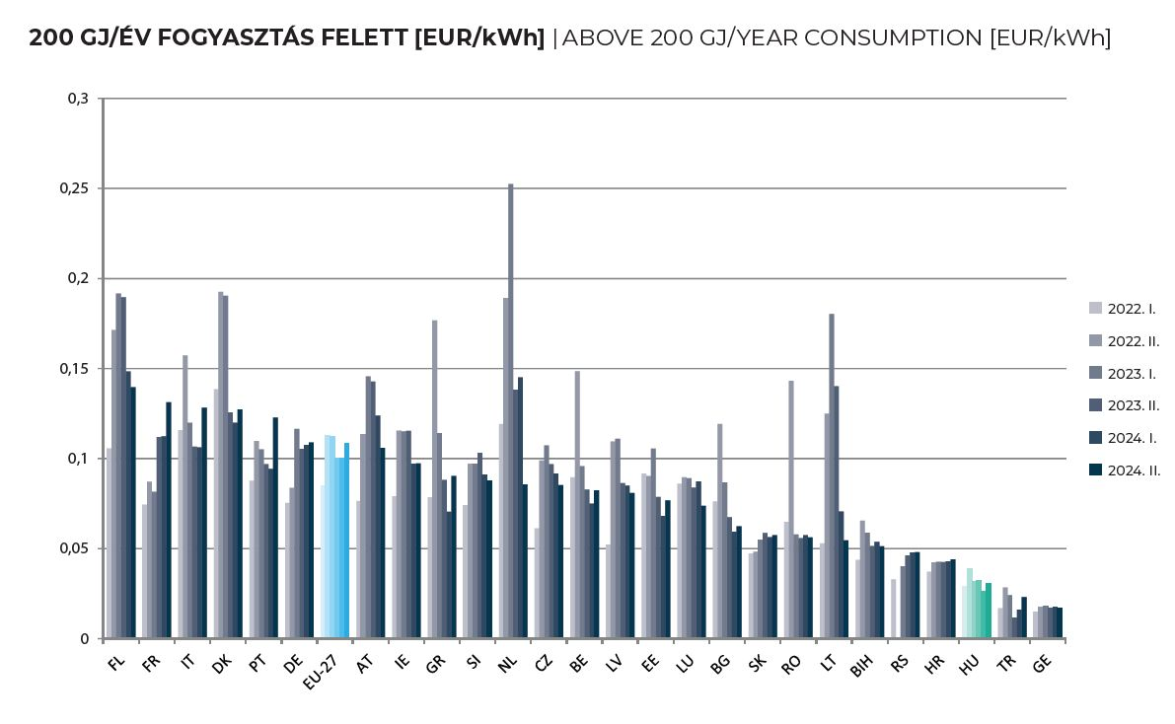

 | Az ábra adatait pontosították az előző évi kiadványéhoz képest. Az országkódok jelentése megtalálható a fejezet végén. | The data of the chart has been revised since
 | the previous edition of the publication. The legend for the country abbreviations is at the end of the chapter.
 | Tartalmazza az EU-27-en kívül egyéb európai országok adatait is: Bosznia és Hercegovina, Észak-Macedónia, Grúzia, Liechtenstein, Moldovai Köztársaság, Szerbia, Törökország. |
 | Contains the data of the other, non EU-27 countries: Bosnia and Herzegovina, Georgia, Liechtenstein, North Macedonia, Republic of Moldova, Serbia, Turkey.
 | Nem tartalmazza a következő EU-tagállamok adatait: Ciprus, Finnország, Málta. | Does not contain the data of the following EU countries: Cyprus, Finland, Malta.
 | Áfával és minden egyéb adóval együtt. | With VAT and other taxes.

5.5
5.5 | IPARI FOGYASZTÓK ÁTLAGOS FÖLDGÁZÁRAI EURÓPÁBAN ÉVES
 | FELHASZNÁLÁS SZERINT
 | AVERAGE INDUSTRIAL CONSUMER NATURAL GAS PRICES
 | IN EUROPE BY ANNUAL CONSUMPTION
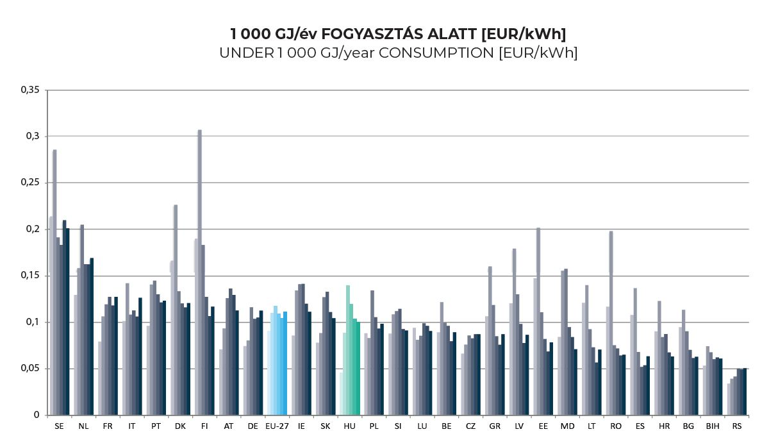

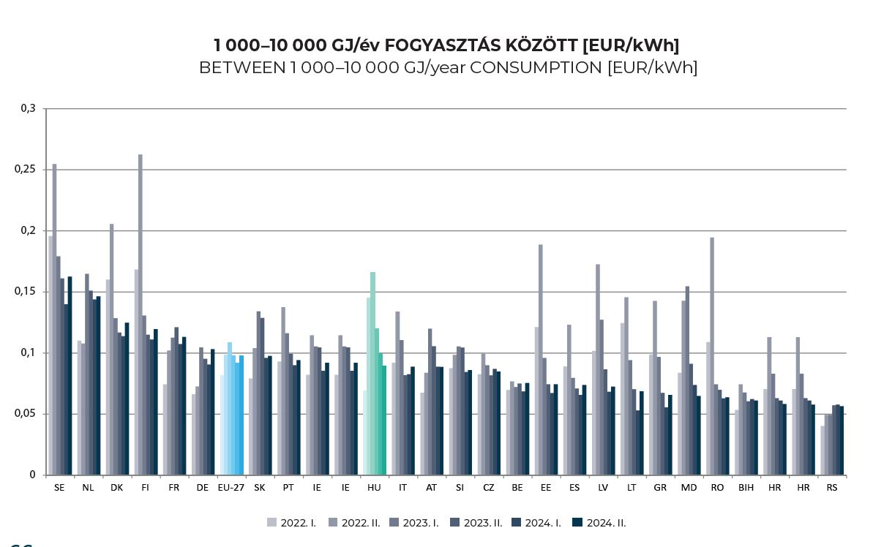

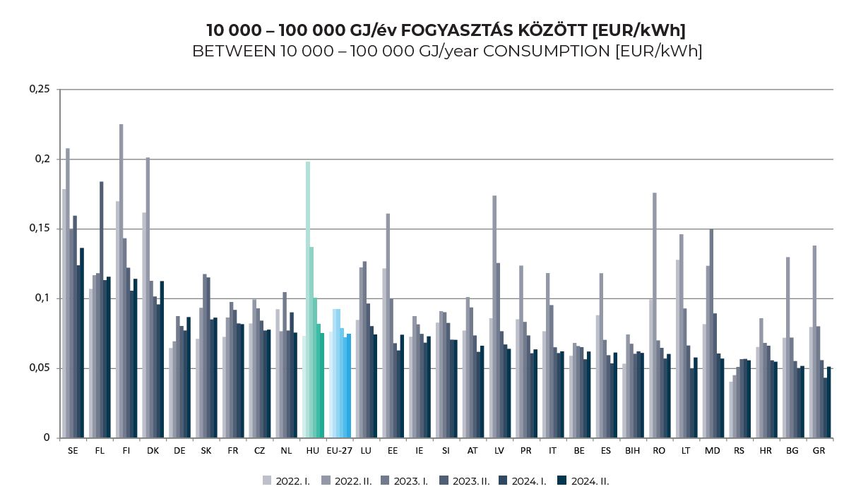

Az ábra adatait pontosították az előző évi kiadványéhoz képest. Az országkódok jelentése megtalálható a fejezet végén. | The data of the chart has been revised since
the previous edition of the publication. The legend for the country abbreviations is at the end of the chapter.
Tartalmazza az EU-27-en kívül egyéb európai országok adatait is: Bosznia és Hercegovina, Észak-Macedónia, Grúzia, Moldovai Köztársaság, Szerbia. |
Contains the data of the other, non EU-27 countries: Bosnia and Herzegovina, Georgia, North Macedonia, Republic of Moldova, Serbia.
Nem tartalmazza a következő EU-tagállamok adatait: Ciprus, Málta. | Does not contain the data of the following EU countries: Cyprus, Malta.
Áfával és minden egyéb adóval együtt. | With VAT and other taxes.
...

